Баг репорт
Номер бага | ID баг-репорта | Заголовок | Предусловие | Шаги | ОР | ФР | Окружение | Серьезность | Скриншоты
1 | M001 | Некорректное отображение вёрстки карточки на главной странице при изменении размера окна | Открыть сайт stygiansoftware.com | Изменить размер окна браузера | Размеры карточек в одной сетке одинакового размера | Размеры карточек в одной сетке разного размера | Windows 10Pro Версия 22H2 Сборка 19045.6456, Google Chrome Версия: 154.0.8037.97 | Незначительный | 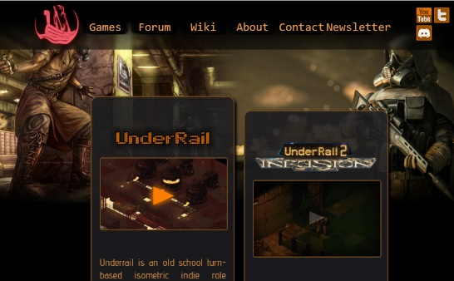
2 | M002 | При нажатии на ссылку Forum на главной странице, появляется ошибка запроса | Открыть сайт stygiansoftware.com | Перейти по ссылке "Forum" в шапке сайта | Переход на страницу форума сайта | Ошибка 502 Bad Gateway | Windows 10Pro Версия 22H2 Сборка 19045.6456, Google Chrome Версия: 154.0.8037.97 | Блокирующий | 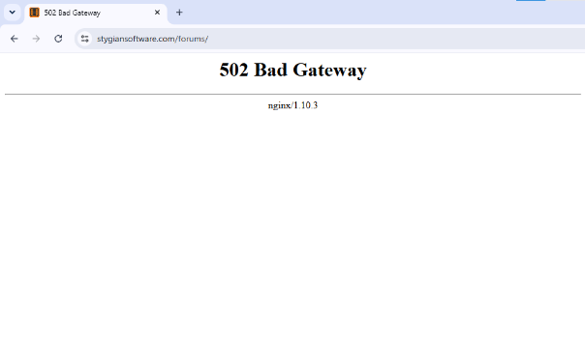
3 | M003 | Не открывается ни одна страница в режиме DevTools | Открыть сайт https://burgerkingrus.ru/ | Открыть сайт в режиме DevTool | Переход на страницу сайта | Страница останавливает выполнение с надписью "paused in debugger" | Windows 10Pro Версия 22H2 Сборка 19045.6456, Google Chrome Версия: 154.0.8037.97 | Блокирующий | 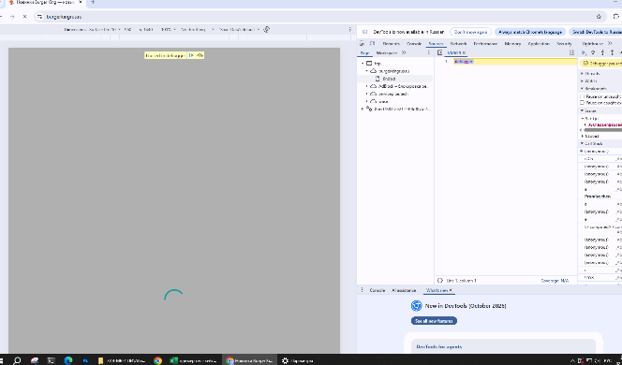
4 | M004 | Мобильная версия сайта вызывает артефакты в отображении | Открыть сайт https://burgerkingrus.ru/ | Открыть мобильную версию сайта | Странный артефакт, пропал интерфейс | Странный артефакт, пропал интерфейс | Windows 10Pro Версия 22H2 Сборка 19045.6456, Google Chrome Версия: 154.0.8037.97 | Критический | 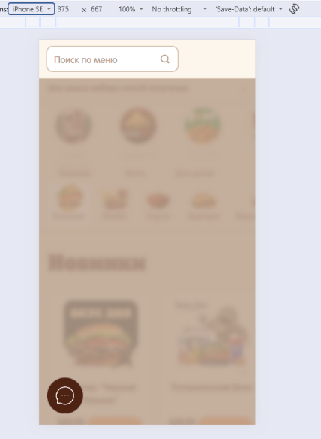
5 | M005 | В мобильной версии сайта пропадают карточки товаров пи изменении размера окна | Открыть сайт www.dns-shop.ru/ | Открыть мобильную версию сайта | Карточки товаров на месте | Пропали карточки товаров | Windows 10Pro Версия 22H2 Сборка 19045.6456, Google Chrome Версия: 154.0.8037.97 | Критический | 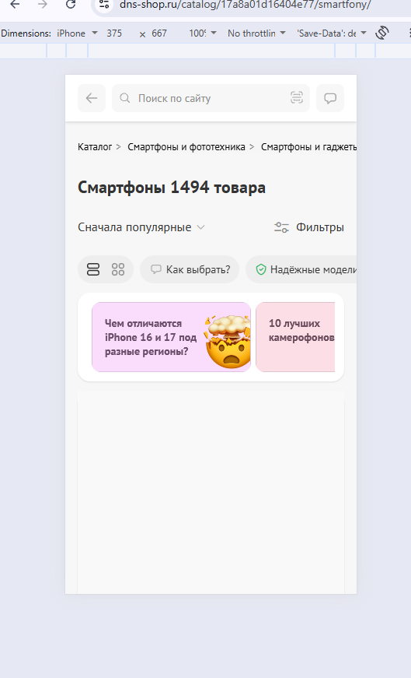
6 | M006 | В версии сайта для планшета смещена вёрстка в левую часть экрана | Открыть сайт www.dns-shop.ru/ | Открыть версию сайта для планшета | Вёрстка по центру | Вёрстка смещена в левую часть экрана | Windows 10Pro Версия 22H2 Сборка 19045.6456, Google Chrome Версия: 154.0.8037.97 | Незначительный | 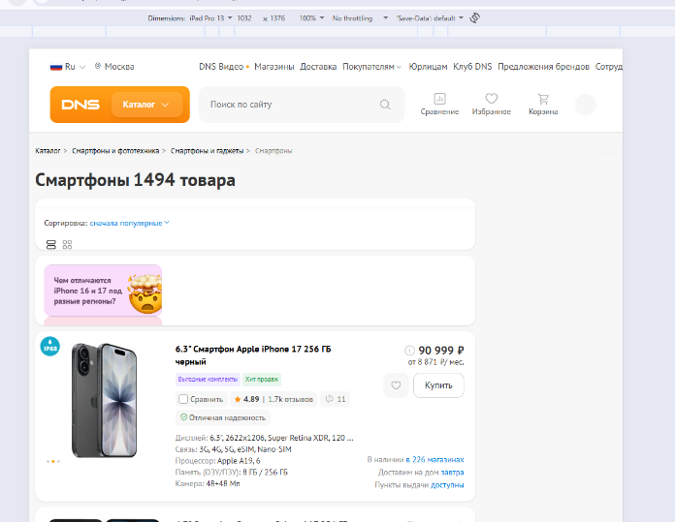
7 | M007 | Стики футер в карточке товара на нижней части экрана в мобильной версии не на своём месте | Открыть сайт www.dns-shop.ru/ | Открыть мобильную версию сайта | Стики футер прилегает к нижней части экрана | Между нижней частью экрана и стики футером пространство | Windows 10Pro Версия 22H2 Сборка 19045.6456, Google Chrome Версия: 154.0.8037.97 | Незначительный | 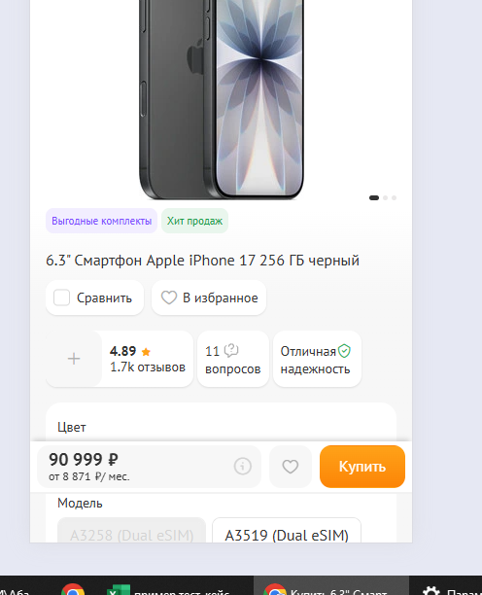
8 | M008 | В мобильной версии сайта кнопка "назад в виде стрелочки" рядом с окном "Поиск по сайту" при нажатии никак не реагирует | Открыть сайт www.dns-shop.ru/ | Открыть мобильную версию сайта, нажать на кнопку назад в карточке товара | Кнопка назад нажимается и переводит в меню карточек | Кнопка назад не нажимается | Windows 10Pro Версия 22H2 Сборка 19045.6456, Google Chrome Версия: 154.0.8037.97 | Failed | 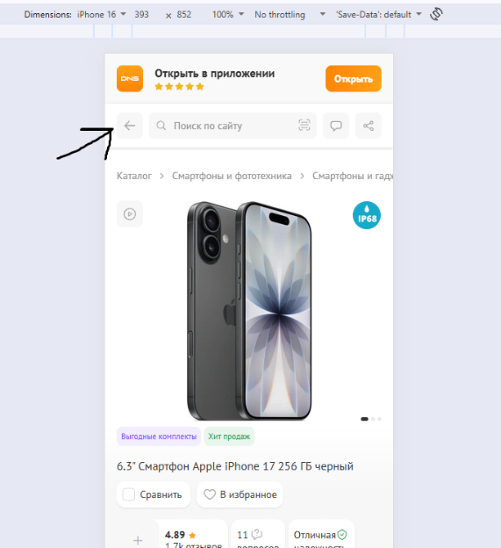
9 | M009 | В мобильной версии сайта в карточке товара кнопка "назад в виде стрелочки" рядом с окном "Поиск по сайту" при нажатии никак не реагирует | Открыть сайт www.dns-shop.ru/ | Открыть мобильную версию сайта, открыть карточку товара, открыть отзывы | Кнопка добавить по центру экрана | Кнопка добавить уходит за край экрана | Windows 10Pro Версия 22H2 Сборка 19045.6456, Google Chrome Версия: 154.0.8037.97 | Failed | 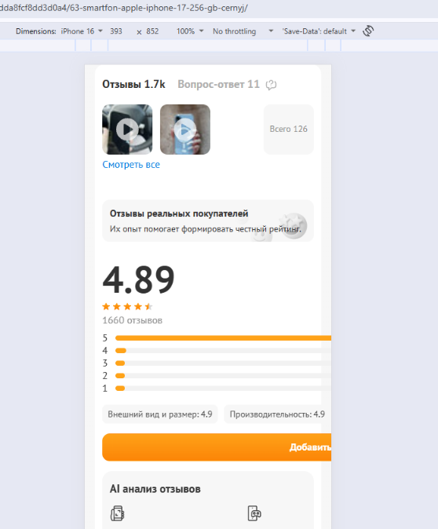
10 | M010 | При изменении размера окна в браузере вёрстка съезжает в сторону | Открыть сайт www.dns-shop.ru/ | Изменить размер окна браузера | Вёрстка по центру | Вёрстка смещена в левую часть экрана | Windows 10Pro Версия 22H2 Сборка 19045.6456, Google Chrome Версия: 154.0.8037.97 | Failed | 